入力シート削除方法
参考
次の①～④の処理をしていただくことで支払者以外の入力内容をまとめて消すことができます。

 | ① | ツールバー左下にある「名前ボックス」の「▼」を押して「支払者以外」を選択してください。
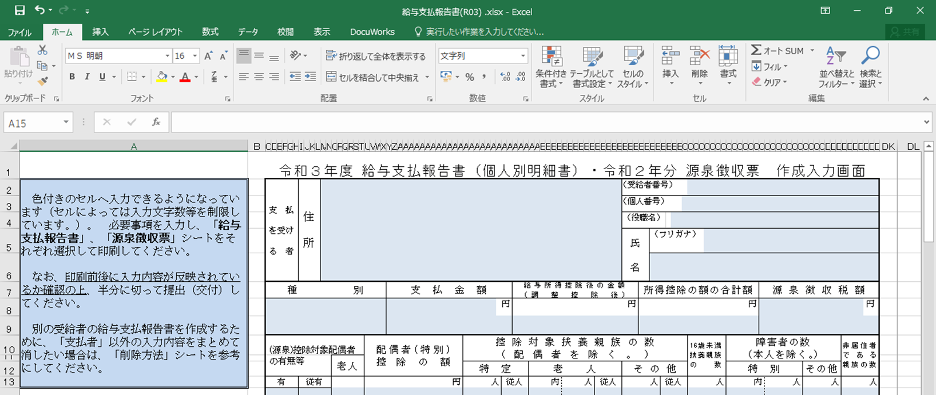

名前ボックス

 | ② | 支払者以外のセルがまとめて選択されますので、セルが選択された状態のまま「Delete」キーを押してください。
 | ③ | 以下のメッセージがでますので、「OK」を押してください。
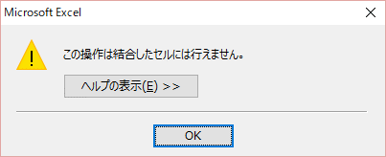

 | ④ | セルが選択された状態のままもう一度「Delete」キーを押すことで、入力内容をまとめて消すことができます。 途中で他のセルを選択してしまった場合は①からやりなおしてください。

